PLANS ISOLEMENT (Paysage)
ATELIER | PLAN D ISOLEMENT C7401 | RÉFÉRENCE | RÉVISION | DATE | PAGE
OXOCHIMIE |  | MAD-OXO-38-C7401 | 2 | 2025-12-12 | 1
V9
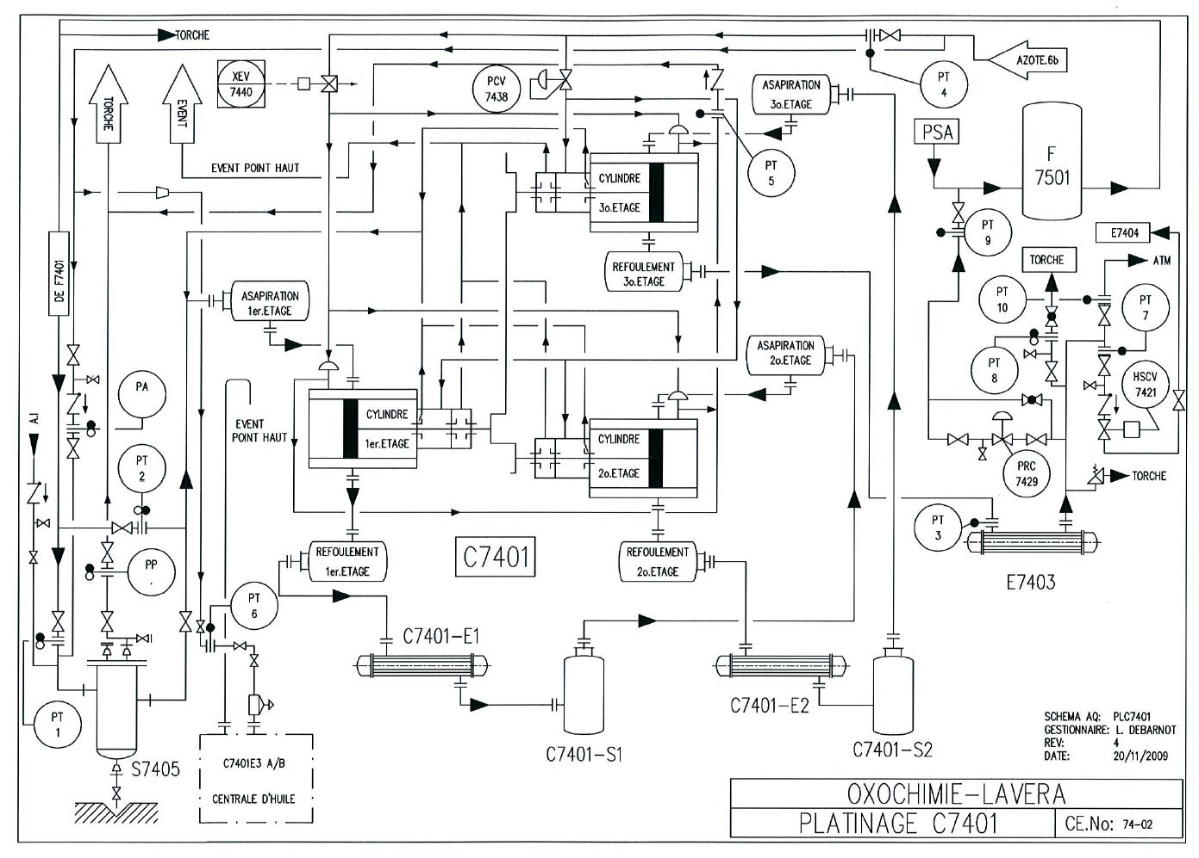

V10

CONTROLE ZERO ENERGIE

V8

V5

V6
V4

V11
V2
V3

V12
V7

V1

V13

PLAN DE PLATINAGE &JOINTS
ATELIER | PLAN DE PLATINAGE C7401 | RÉFÉRENCE | RÉVISION | DATE | PAGE
OXOCHIMIE |  | MAD-OXO-38-C7401 | 2 | 2025-12-12 | 1

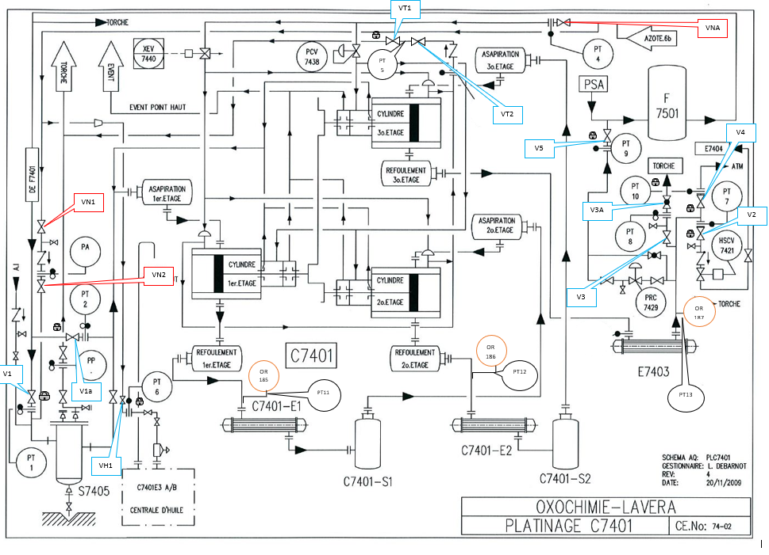

PT4

PT5

PT9

PT10
PT7

PT8
PT15

PT2
PT12
OR 187

PT11

OR 186
PT14
OR 185
PT13
PT6

PT1

